LVRT
Tiempo [s] | Tensión [p.u.]
0 | 0 | LVRT: | Low Voltage Ride Through
1 | 0
1 | 0.5
 | Implementado |  | NTCO 7-29 Baja Tensión |  | NTCO 7-29 Sobre Tensión
0 | 0 | 0 | 0 | 0 | 1.4
1 | 0 | 1 | 0 | 0.16 | 1.4
1 | 0.5 | 1 | 0.5 | 0.16 | 1.2
2 | 0.5 | 2 | 0.5 | 1 | 1.2
2 | 0.9 | 2 | 0.9 | 1 | 1.1
3 | 0.9 | 5 | 0.9 | 5 | 1.1
4 | 0.9
5 | 0.9
2 | 0.5
2 | 0.9
3 | 0.9
4 | 0.9
5 | 0.9

HVRT
Tiempo [s] | Tensión [p.u.]
0 | 1.4 | HVRT: | High Voltage Ride Through
0.16 | 1.4
0.16 | 1.2
 | Implementado |  | NTCO 7-29 Baja Tensión |  | NTCO 7-29 Sobre Tensión
0 | 1.4 | 0 | 0 | 0 | 1.4
0.16 | 1.4 | 1 | 0 | 0.16 | 1.4
0.16 | 1.2 | 1 | 0.5 | 0.16 | 1.2
1 | 1.2 | 2 | 0.5 | 1 | 1.2
1 | 1.1 | 2 | 0.9 | 1 | 1.1
2 | 1.1 | 5 | 0.9 | 5 | 1.1
3 | 1.1
5 | 1.1
1 | 1.2
1 | 1.1
2 | 1.1
3 | 1.1
5 | 1.1

LFRT
Tiempo [s] | Frecuencia [Hz]
90 | 49 | LFRT: | Low Frequency Ride Through
0.1 | 47.5
 | Implementado |  | NTCO 7-30 Baja Frecuencia |  | NTCO 7-30 Sobre Frecuencia
90 | 49 | 0.1 | 47.5 | 0.1 | 51.5
0.1 | 47.5 | 90 | 47.5 | 90 | 51.5
 |  | 90 | 49 | 90 | 51
 |  | 10000 | 49 | 10000 | 51

HFRT
Tiempo [s] | Frecuencia [Hz]
0.16 | 51.5 | HFRT: | High Frequency Ride Through
90 | 51
 | Implementado |  | NTCO 7-30 Baja Frecuencia |  | NTCO 7-30 Sobre Frecuencia
0.16 | 51.5 | 0.1 | 47.5 | 0.1 | 51.5
90 | 51 | 90 | 47.5 | 90 | 51.5
 |  | 90 | 49 | 90 | 51
 |  | 10000 | 49 | 10000 | 51

Artículo 7-29
Rango de Tensión [% de Vn] | Tiempo de despeje [s]
V<50 | 1 | *Artículo 7-29 NORMA TÉCNICA DE CONEXIÓN Y OPERACIÓN DE PMGD EN INSTALACIONES DE MEDIA TENSIÓN
50≤V≤90 | 2
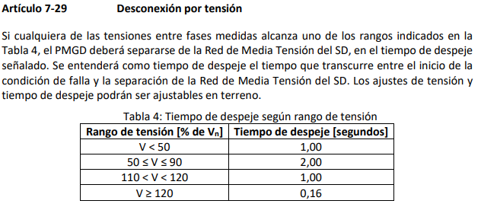
110<V<120 | 1
V≥120 | 0.16

